상품제안서
노블리스펜+수복창살문자개명함(블그린) | 상품코드: F08473

 |  |  |  |  |  |  | 02-412-0044 | www.easy1.co.kr
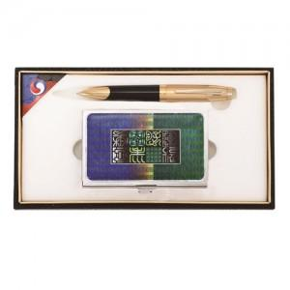

【상세/제작정보】

【인쇄/포장옵션】 | 레이저 / 포장지포장

【공급단가】 | 수량 | 50~ | 100~ | 500~ | 1,000~ | 3,000~
*VAT별도 | 단가 | 16,390원 | 15,390원 | 14,820원 | 14,250원 | 13,680원

【상품 URL】 | http://www.easy1.co.kr/src/goods_detail.php?gdno=8473

